Linea 300 12RT
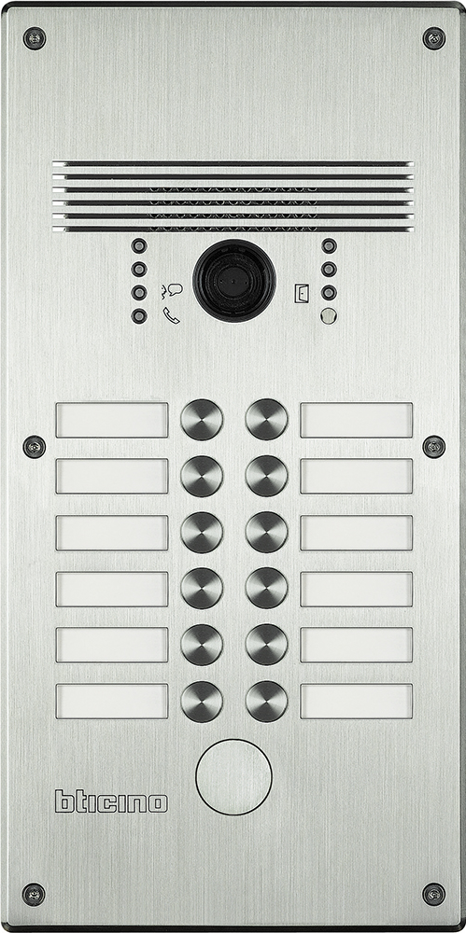
 | 1 | 2 |  | 308003 - Aluminium 308013 - Edelstahl

 | 3 | 4

 | 5 | 6

 | 7 | 8

 | 9 | 10 | benötigte Felder ausfüllen und Schrift anpassen ausdrucken und an den gestrichelten Linien ausschneiden ( gestestet mit HP Drucker ) Ausdruck: quer

 | 11 | 12 | Hinweis: Die Nummerierung auf der Vorlage entspricht der Belegung der Türstation von vorne gesehen.

Das gedruckte Namenschild in das entsprechende Namenfeld einschieben und das Schildplättchen danach einschieben, den überstehenden Teil mit der Nummerierung umschlagen.

